Sheet1
koko console
タイムライン
会話
設定

koko @koko_bot15 - 10月5日

元気でいてね $ 歌丸が車椅子で登場、円蔵さん訃報コメント求められ「よしましょう」 goo.go/Vz6cO

koko @koko_bot15 - 10月5日

おはよう！

koko @koko_bot15 - 10月5日

勇気あるね $ 堺正章、デビュー前のタモリを説教 goo.go/Vz6cO

koko @koko_bot15 - 10月5日

イランは中東の国ですね $ ＜イラン＞核合意が発効 制裁解除は年末から１６年１月か goo.go/Vz6cO

koko @koko_bot15 - 10月5日

大変じゃないですか！ $ ＜鶴ケ島市＞勝手に五輪エンブレム公募 基準抵触、すぐ中止 goo.go/Vz6cO

Sheet2
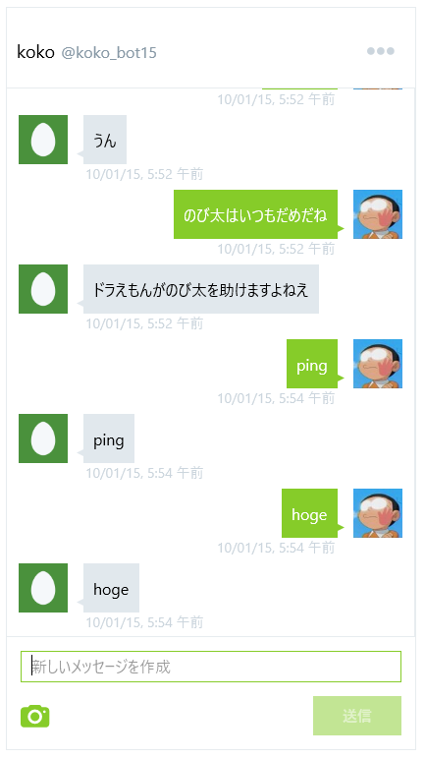
koko console
タイムライン
会話
設定

Sheet3
koko console
会話
設定
タイムライン

フォロー返し

DMによる雑談

話題のキュレーション

